MEMÓRIA DE CAL 05
CONSTRUÇÃO DE QUADRA POLIESPORTIVA NO DISTRITO DE LAGOA DOS ESTRELAS NO MUNICIPIO DE SOUSA PB.
Memória de cálculo da medição 04
Item | Descrição | Und
 |  |  |  | DADOS |  |  | RESULTADO
1.7 | COBERTURA | Und | QUANT | x | y | z
1.7.1 | ESTRTUTURA METÁLICA DE COBERTURA E FECHAMENTO
1.7.1.1 | ESTRUTURA TRELIÇADA DE COBERTURA, TIPO ARCO, COM LIGAÇÕES SOLDADAS, INCLUSOS PERFIS METÁLICOS, CHAPAS METÁLICAS, MÃO DE OBRA E TRANSPORTE COM GUINDASTE - FORNECIMENTO E INSTALAÇÃO. AF_01/2020_PSA | KG | PESO / METRO | QUANTIDADE EXECUTADA |  |  | PESO TOTAL | CHAPA 1/2 - 3 X 1,20 (N)
CANTONEIRA L 1X1/8 (N) |  | KG | 1.22 | ((90x2x0,64)+(90x2x0,40)x6 ) = 1.123,20 |  |  | 1370.30 | PILAR | UNIDADE | ÁREA | ESPESSURA
PERFIL U 3" - CH 1/8 (N) |  | KG | 3.45 | COMP ( (24,5x2)x6 ; (0,40x2)x6 ) = 298 |  |  | 1030.86 | P1 | M2 | 0.206275 | 1,5 CM
PERFIL E RG 4" - na chapa 1/8 |  | KG | 4.42 | (comp 28,10)x17un = 477,7 |  |  | 2111.43 | P2 | M2 | 0.198675 | 1,5 CM
CHAPA 1/2 - 3 X 1,20 (N) |  | KG | 400.00 | CONFORME PROJETO |  |  | 254.04 | P3 | M2 | 0.21915 | 1,5 CM
 |  |  | SOMATÓRIO |  |  |  | 4766.63 | P4 | M2 | 0.22425 | 1,5 CM
MEDIDO NA MEDIÇÃO 04 |  | KG | 3,450.09 |  |  |  |  | P5 | M2 | 0.1848 | 1,5 CM
SALDO DA MEDIÇÃO 05 |  | KG | 1,316.54 |  |  |  | 1316.54 | P6 | M2 | 0.22075 | 1,5 CM
 |  |  |  |  |  |  |  | P7 | M2 | 0.20665 | 1,5 CM
1.7.1 | ESTRTUTURA METÁLICA DE COBERTURA E FECHAMENTO |  |  |  |  |  |  | P8 | M2 | 0.23365 | 1,5 CM
1.7.1.1 | TELHAMENTO COM TELHA DE AÇO/ALUMÍNIO E = 0,5 MM, COM ATÉ 2 ÁGUAS, INCLUSO IÇAMENTO. AF_07/2019 GUINDASTE - FORNECIMENTO E INSTALAÇÃO. AF_01/2020_PSA | KG | PESO / METRO | QUANTIDADE EXECUTADA |  |  | PESO TOTAL | P9 | M2 | 0.23225 | 1,5 CM
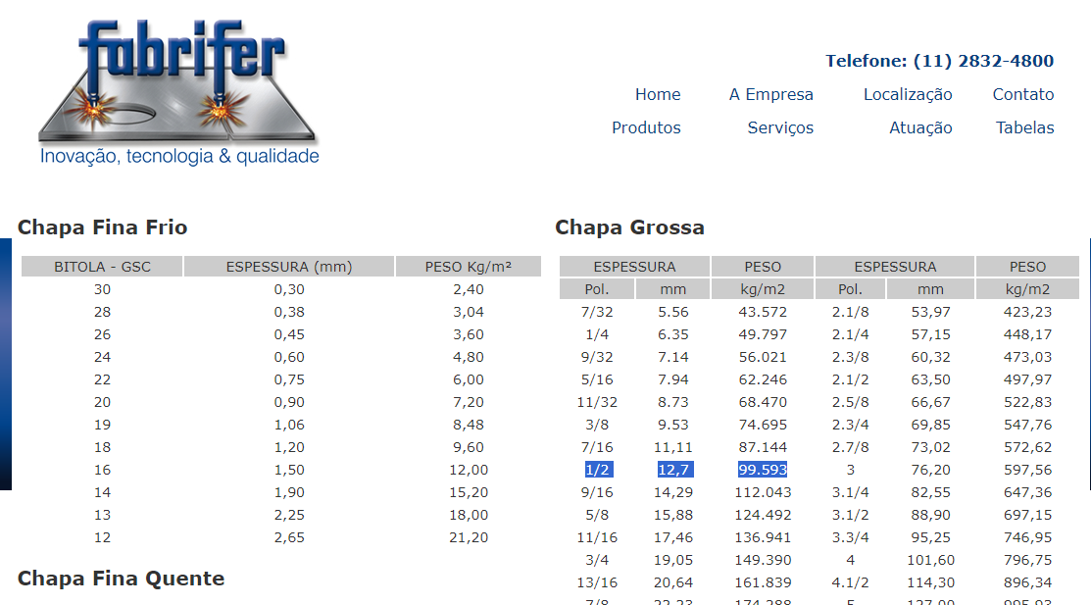
 |  |  | M² | 24,9X28,1 |  |  | 699.69 | P10 | M2 | 0.2227 | 1,5 CM
 |  |  |  |  |  |  |  | P11 | M2 | 0.206625 | 1,5 CM
 |  |  | SOMATÓRIO |  |  |  | 699.69 | P12 | M2 | 0.195025 | 1,5 CM

1.9.1 | PAVIMENTAÇÃO | Und | QUANT | x | y | z |  |  |  | 2.5508 | m²
1.7.1.1 | COMPACTACAO MECANICA, SEM CONTROLE DO GC (C/COMPACTADOR PLACA 400 KG) GUINDASTE - FORNECIMENTO E INSTALAÇÃO. AF_01/2020_PSA | M³ |  | QUANTIDADE EXECUTADA |  |  | PESO TOTAL |  |  | 99.593 | Kg/m²
COMPACTAÇÃO DO COXÃO DE AREIA |  |  | M³ | 19,50X26,9X0,06 |  |  | 31.47
 |  |  | SOMATÓRIO |  |  |  | 31.47 |  |  | 254.0418244 | Kg

19.2 | LASTRO DE CONCRETO MAGRO, APLICADO EM PISOS, LAJES SOBRE SOLO OU RADIERS. AF_08/2017 GUINDASTE - FORNECIMENTO E INSTALAÇÃO. AF_01/2020_PSA | M³ |  | QUANTIDADE EXECUTADA |  |  | PESO TOTAL
BASE PREPARADORA EM CONCRETO MAGRO |  |  | não identificado a execução
 |  |  | SOMATÓRIO |  |  |  | 0.00

1.9.4 | PISO EM CONCRETO 20MPA PREPARO MECANICO, ESPESSURA 7 CM, COM ARMACAO EM TELA SOLDADA | M² |  | QUANTIDADE EXECUTADA |  |  | PESO TOTAL
EXECUÇÃO DE PISO EM COCRETO SOB TELA SOLDADA |  |  | (19,5X26,90) |  |  |  | 524.55
DESCONTO DA ARQUIBANCADA |  |  | ((9,18*1,2)+(9,5*1,2)) |  |  |  | 22.42
DESCONTO DA BILHETERIA
TOTAL EXECUTADO |  |  |  |  |  |  | 502.13

 |  |  | SOMATÓRIO |  |  |  | 1049.10

1.18.7 | CONCRETO FCK = 15MPA, TRAÇO 1:3,4:3,5 (EM MASSA SECA DE CIMENTO/ AREIA MÉDIA/ BRITA 1) - PREPARO MECÂNICO COM BETONEIRA 400 L. AF_05/2021 | M³
CONCRETO DO DA BASE ARQUIBANCADA SUL |  | M³ | ((8,88*0,6) X0,06 |  |  |  | 0.31
CONCRETO DA BASE DA ARQUIBANCADA NORTE |  |  | (8,88*0,6)X0,06 |  |  |  | 0.31
SOMATORIO |  |  |  |  |  |  | 0.62

1.18.8 | LANÇAMENTO COM USO DE BALDES, ADENSAMENTO E ACABAMENTO DE CONCRETO EM ESTRUTURAS. AF_12/2015 | M³
CONCRETO DO PISO DA ARQUIBANCADA SUL |  | M³ | ((9,18*1,2)+(9,5*1,2))X0,05 |  |  |  | 1.12
CONCRETO DO PISO DA ARQUIBANCADA NORTE |  |  | ((9,18*1,2)+(9,5*1,2))X0,05 |  |  |  | 1.12
SOMATORIO |  |  |  |  |  |  | 2.24

1.18.9 | CHAPISCO APLICADO EM ALVENARIAS E ESTRUTURAS DE CONCRETO INTERNAS, COM COLHER DE PEDREIRO. ARGAMASSA TRAÇO 1:3 COM PREPARO EM BETONEIRA 400L. AF_10/2022 | M³
CHAPISCO DA ARQUIBANCADA SUL |  | M³ | (9,5*0,80) |  |  |  | 7.60
CHAPISCO DA ARQUIBANCADA NORTE |  |  | (9,5*0,80) |  |  |  | 7.60
SOMATORIO |  |  |  |  |  |  | 15.20

1.18.10 | MASSA ÚNICA, PARA RECEBIMENTO DE PINTURA, EM ARGAMASSA TRAÇO 1:2:8, PREPARO MECÂNICO COM BETONEIRA 400L, APLICADA MANUALMENTE EM FACES INTERNAS DE PAREDES, ESPESSURA DE 20MM, COM EXECUÇÃO DE TALISCAS. AF_06/2014 | M³
EMBOLSO DA ARQUIBANCADA SUL |  | M³ | (9,5*0,80) |  |  |  | 7.60
EMBOLSO DA ARQUIBANCADA NORTE |  |  | (9,5*0,80) |  |  |  | 7.60
SOMATORIO |  |  |  |  |  |  | 15.20

 |  |  |  | ''

RELATÓRIO FOTOGRÁFICO
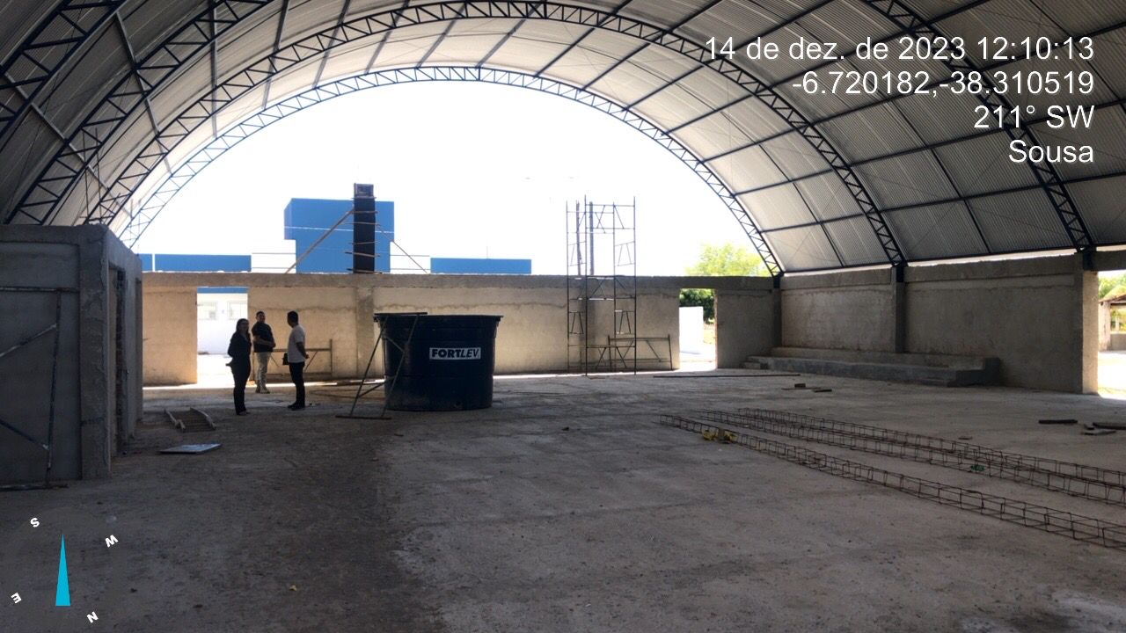
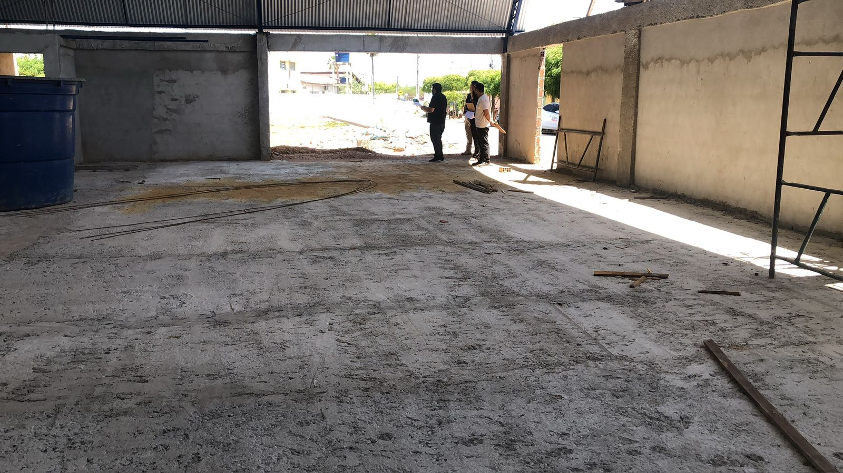
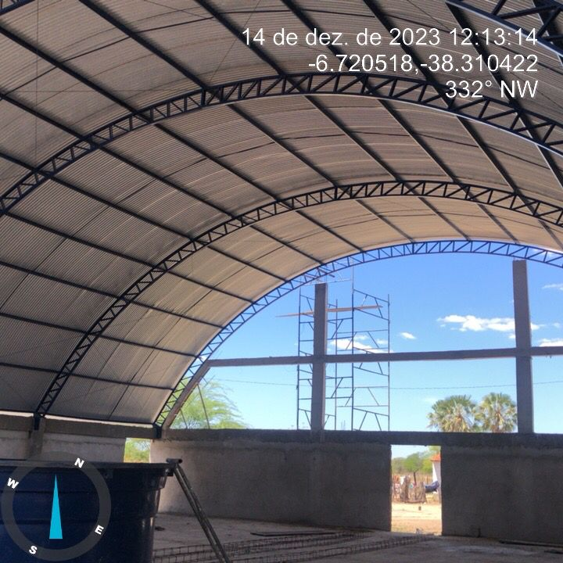
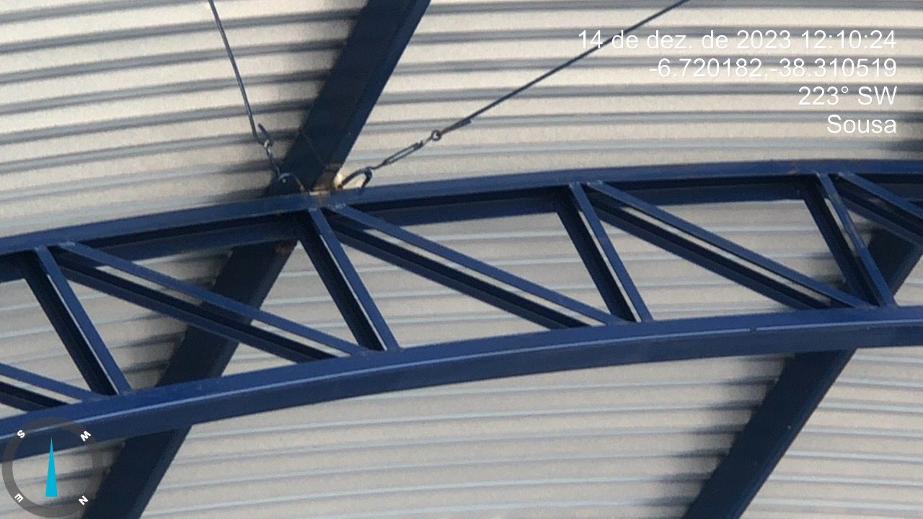
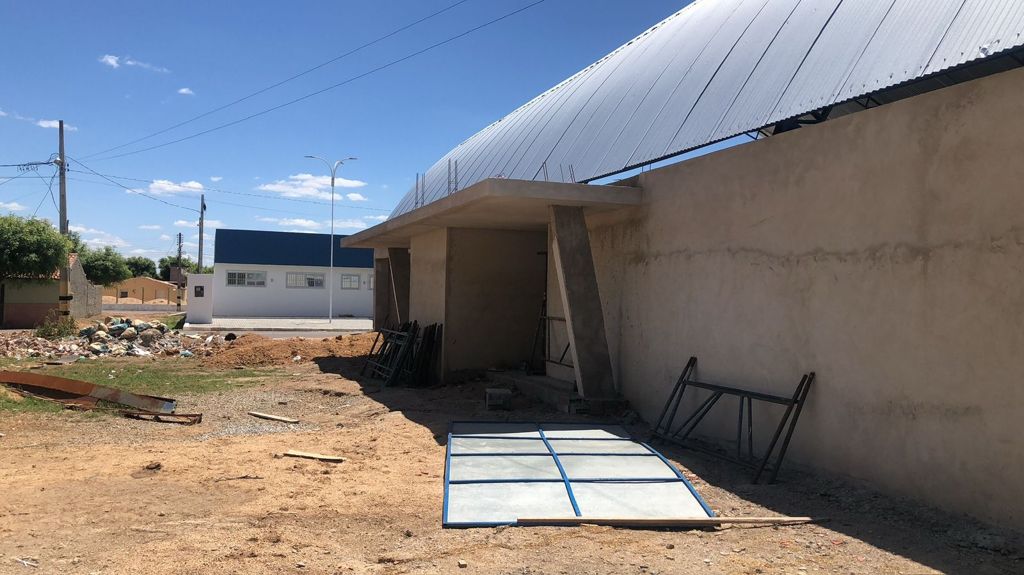
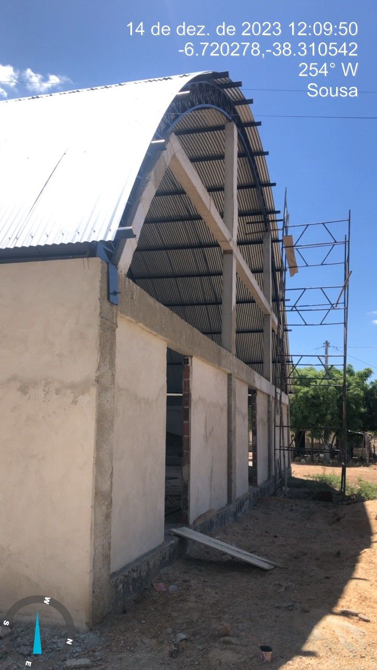
Obra | Bancos | B.D.I. | Encargos Sociais
CONSTRUÇÃO DE QUADRA POLIESPORTIVA NO DISTRITO DE LAGOA DOS ESTRELAS NO MUNICIPIO DE SOUSA PB. | SINAPI - 11/2022 - Paraíba ORSE - 10/2022 - Sergipe | 20,0% | Não Desonerado: embutido nos preços unitário dos insumos de mão de obra, de acordo com as bases.

RELATÓRIO FOTOGRÁFICO

